Ilustración 5
MINISTERIO DE HACIENDA
DIRECCIÓN GENERAL DE PRESUPUESTO
DIRECCIÓN DE ESTUDIOS ECONÓMICOS Y SEGUIMIENTO FINANCIERO

Ilustración 5. Top 3 Instituciones con Mayor Ejecución de Gastos - Agosto 2025
Valores en millones de RD$
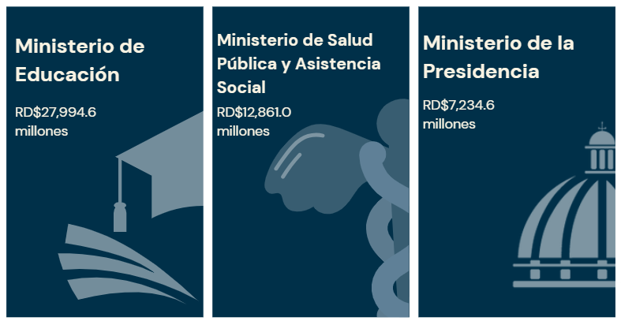

 | Nota:
 | *Cifras preliminares.
 | 1. Fecha de imputación al 31/08/2025// Fecha de registro al 07/09/2025
 | Fuente: Sistema de Información de la Gestión Financiera (SIGEF).

Mapa Inversión Pú.
MINISTERIO DE HACIENDA Y ECONOMÍA
DIRECCIÓN GENERAL DE PRESUPUESTO
DIRECCIÓN DE ESTUDIOS ECONÓMICOS Y SEGUIMIENTO FINANCIERO

País | Provincia | Montos
República Dominicana | AZUA | 302.0
República Dominicana | BAHORUCO | 281.1
República Dominicana | BARAHONA | 40.4
Puerto Plata
República Dominicana | DAJABON | 52.6
Monte Cristi
República Dominicana | DISTRITO NACIONAL | 455.2
República Dominicana | DUARTE | 311.6
Valverde
Espaillat
María Trinidad Sanchez
República Dominicana | EL SEIBO | 91.5
República Dominicana | ELIAS PINA | 43.6
Dajabón
Santiago Rodríguez
República Dominicana | ESPAILLAT | 31.2
República Dominicana | HATO MAYOR | 234.2
Hermanas Mirabal
República Dominicana | HERMANAS MIRABAL | 6.0
Santiago
152.1
Duarte
Samaná
República Dominicana | INDEPENDENCIA | 16.7
República Dominicana | LA ALTAGRACIA | 51.2
República Dominicana | LA ROMANA | 25.6
La Vega
República Dominicana | LA VEGA | 133.6
Elías Piña
Sanchez Ramírez
República Dominicana | MARIA TRINIDAD SANCHEZ | 46.6
Monseñor Nouel
República Dominicana | MONSENOR NOUEL | 42.1
San Juan
República Dominicana | MONTE CRISTI | 179.5
Monte Plata
167.0
Hato Mayor
El Seibo
República Dominicana | MONTE PLATA | 167.0
República Dominicana | VALVERDE | 9.2
República Dominicana | PEDERNALES | 35.0
San José de Ocoa
República Dominicana | PERAVIA | 4.8
Azua
302.0
San Cristóbal
221.7
Santo Domingo
La Altagracia
51.2
República Dominicana | PUERTO PLATA | 187.4
Bahoruco
San Pedro de Macorís
84.0
La Romana
República Dominicana | SAMANA | 31.1
Independencia
República Dominicana | SAN CRISTOBAL | 221.7
Distrito Nacional
455.2
República Dominicana | SAN JOSE DE OCOA | 64.4
Peravia
República Dominicana | SAN JUAN | 16.4
República Dominicana | SAN PEDRO DE MACORIS | 84.0
Barahona
República Dominicana | SANCHEZ RAMIREZ | 174.0
República Dominicana | SANTIAGO | 152.1
República Dominicana | SANTIAGO RODRIGUEZ | 8.2
Pedernales
República Dominicana | SANTO DOMINGO | 3,963.1

 |  | 7,462.7

 |  |  | Nota:
 |  |  | *Cifras preliminares.
 |  |  | 1. Fecha de imputación al 31/08/2025// Fecha de registro al 07/09/2025
 |  |  | Fuente: Sistema de Información de la Gestión Financiera (SIGEF).

Ilustración 5
MINISTERIO DE HACIENDA Y ECONOMÍA
DIRECCIÓN GENERAL DE PRESUPUESTO

Ilustración 5. Proyectos de Inversión Pública por funciones
Agosto 2025
Valores en millones de RD$
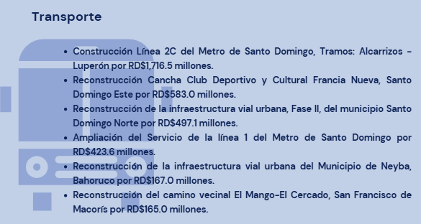

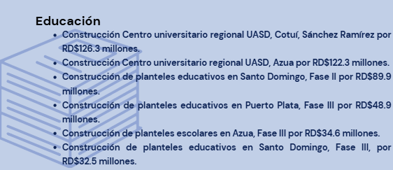

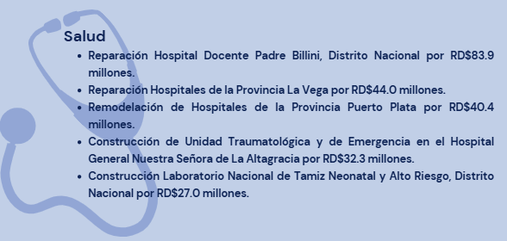

 | Notas: *Cifras preliminares.
 | 1.Fecha de imputación al 31/08/2025 // Fecha de registro al 07/09/2025
 | Fuente: Sistema de Información de la Gestión Financiera (SIGEF).

